営業依頼書
営業依頼書：入力
PGM ID：sales_request_input1.php
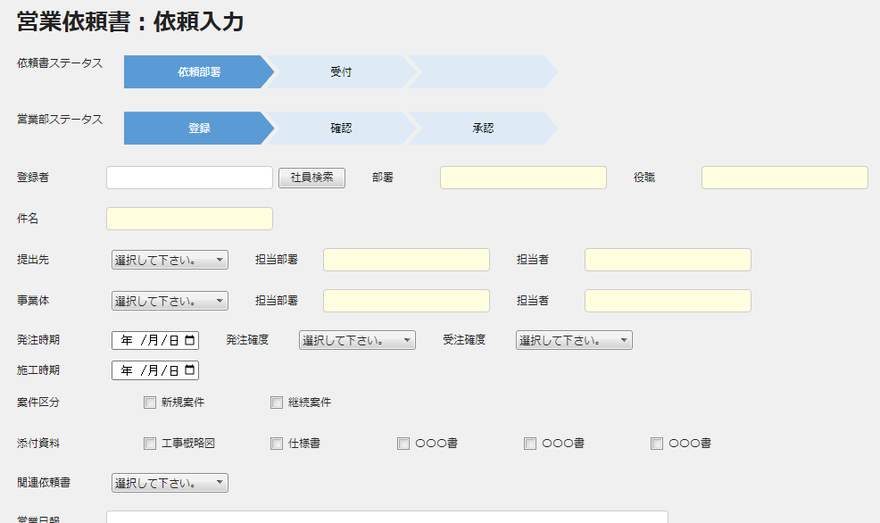

変更

 |  | 追加

依頼書検索
 | 関連依頼書

営業依頼書 (詳細)
営業依頼書：入力（詳細）
PGM ID：sales_request_input2.php
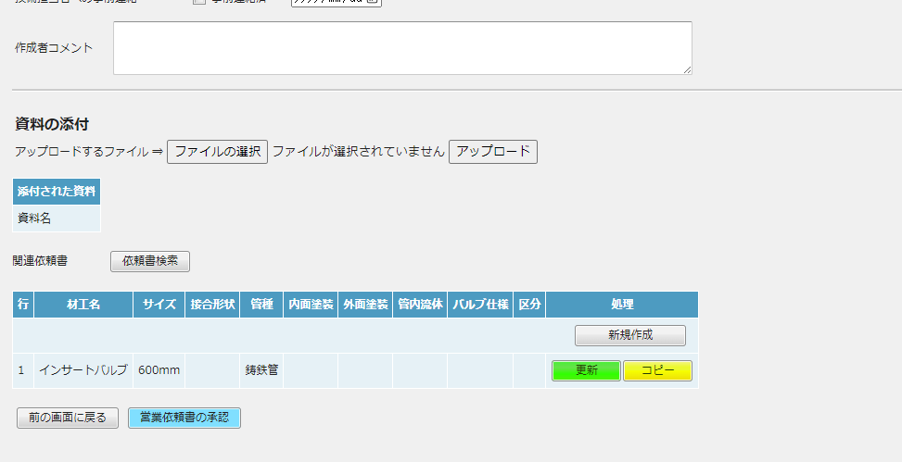

最下部に移動する

